Apriso 개발환경구성
1. hosts 수정
 | 파일 경로 : C:\Windows\System32\drivers\etc\hosts
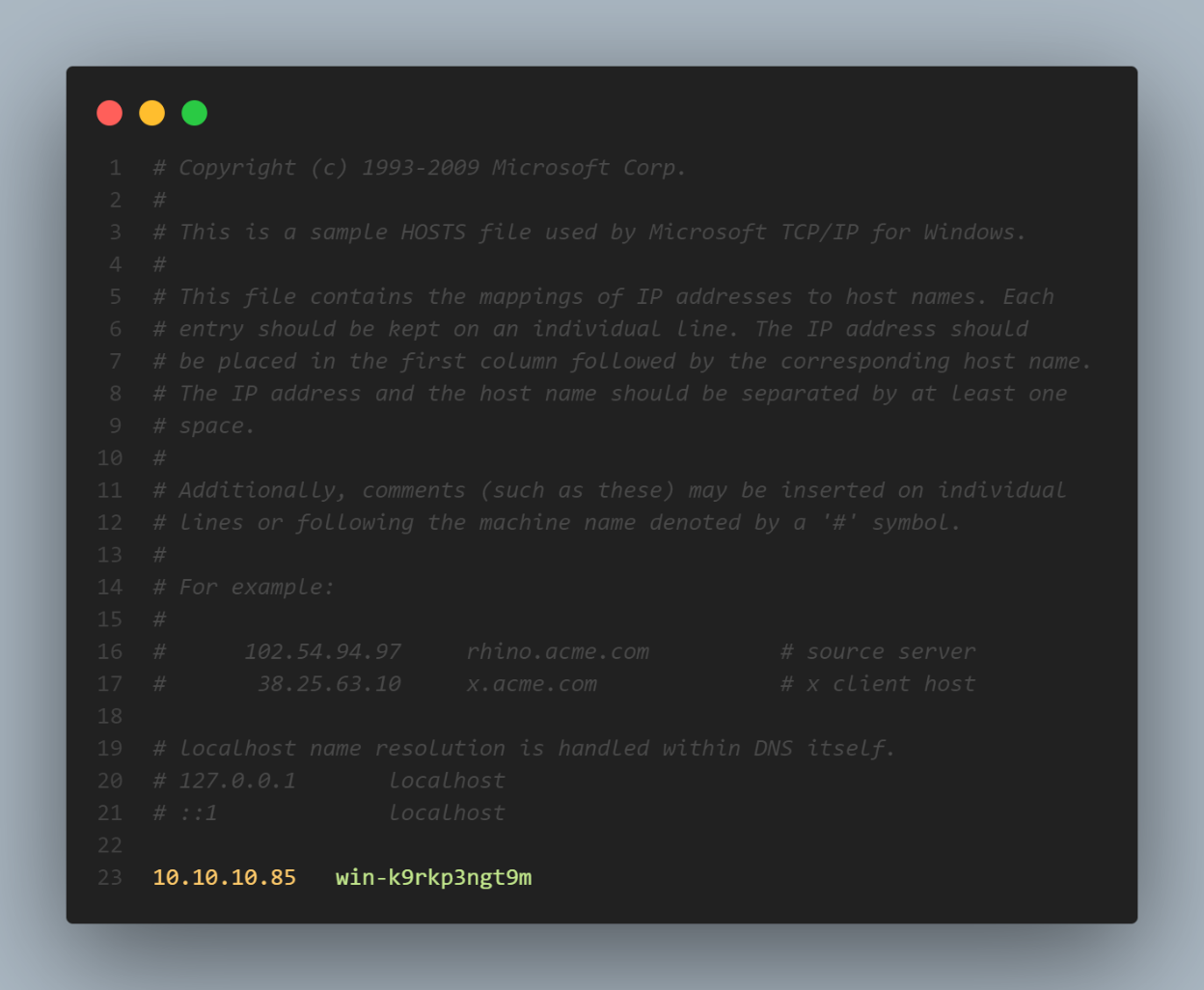

 | 10.10.10.85 win-k9rkp3ngt9m

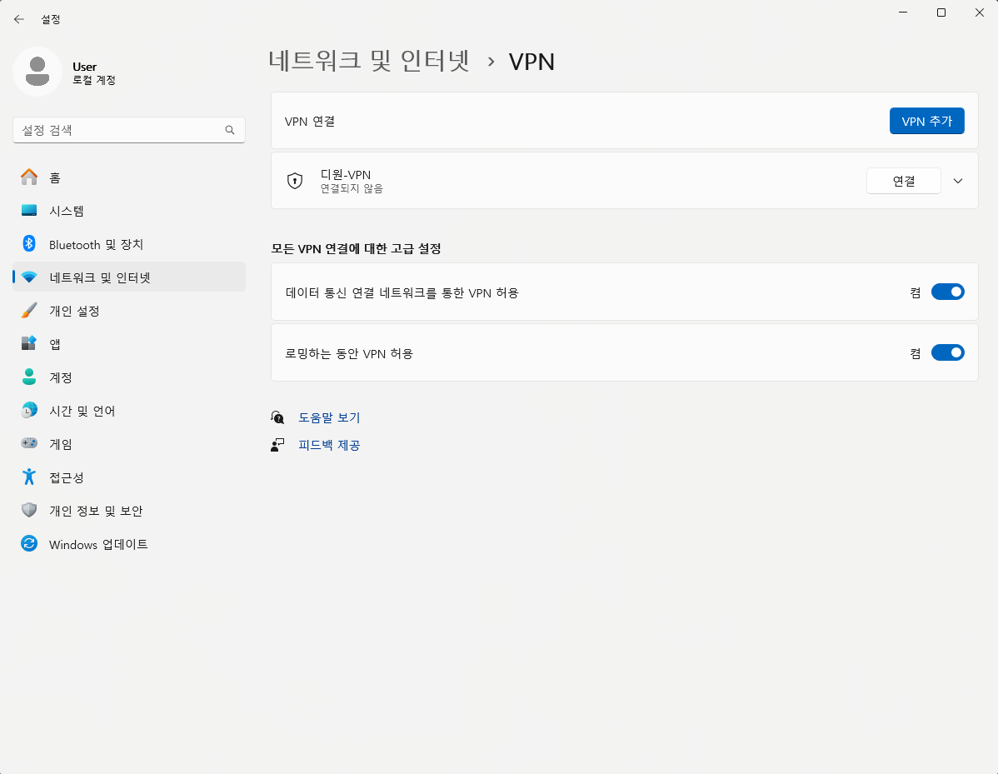
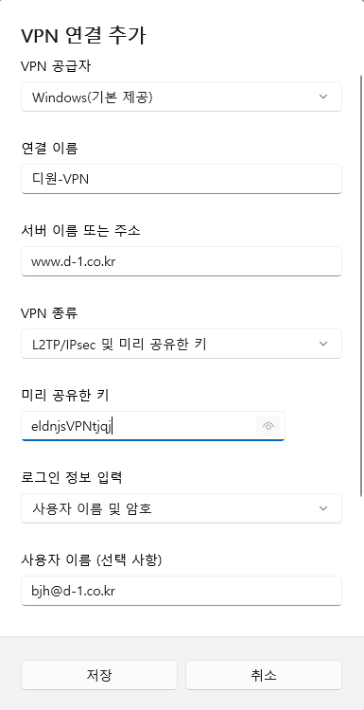
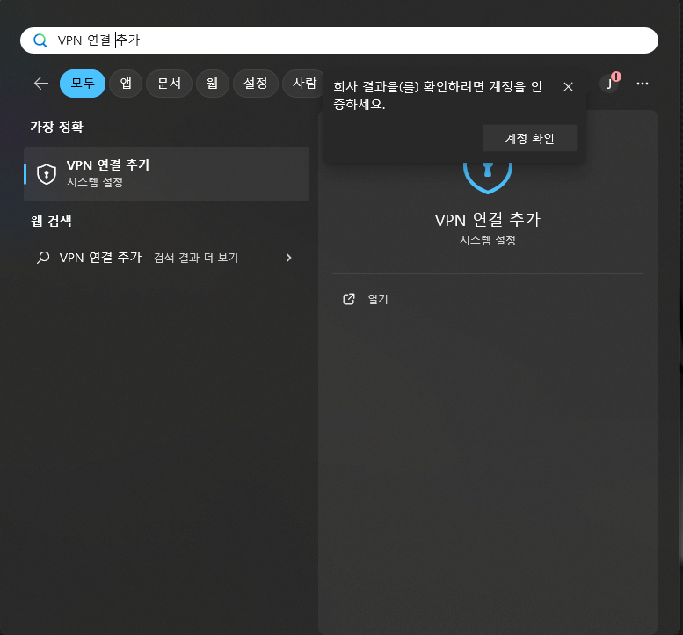
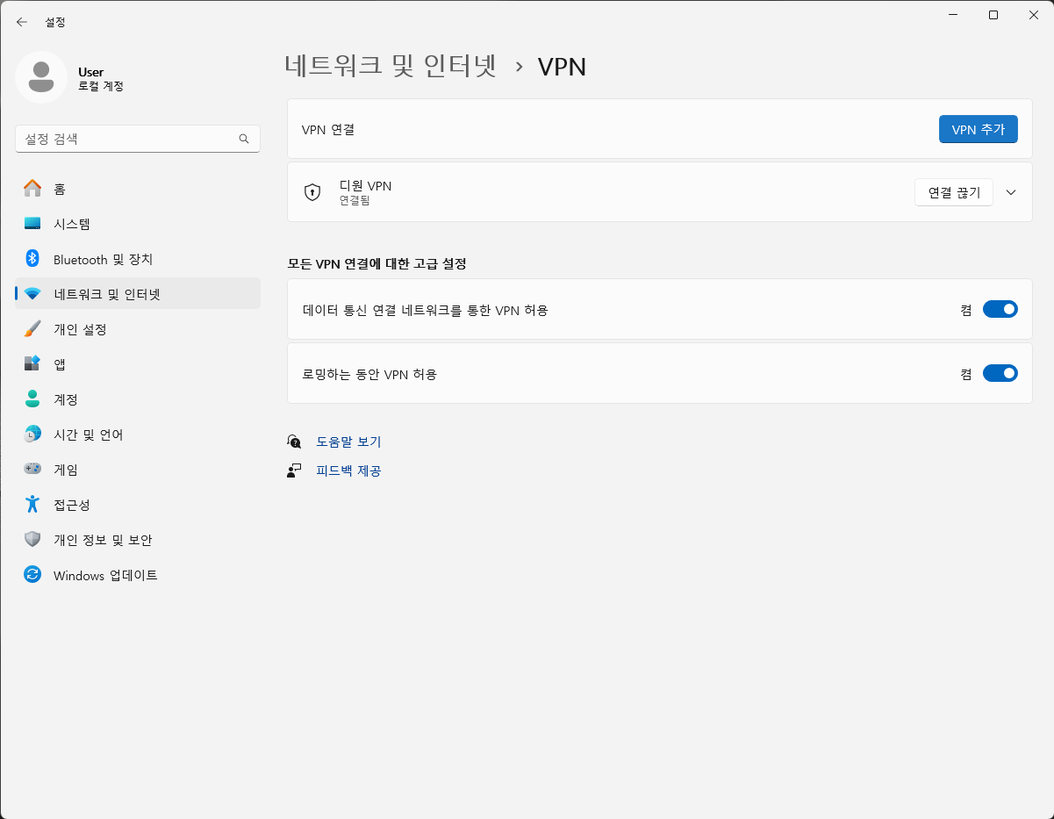

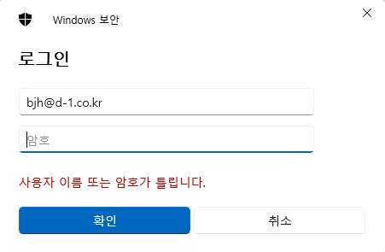
2. VPN 설정
 | 작업표시줄 왼쪽에서 "VPN 연결 추가"로 검색

bjh@d-1.co.kr
디원-VPN
D#1!010-5366-5032
www.d-1.co.kr

eldnjsVPNtjqj

bjh@d-1.co.kr

3. VPN 연결
 | 작업표시줄 왼쪽에서 "VPN 연결 추가"로 검색
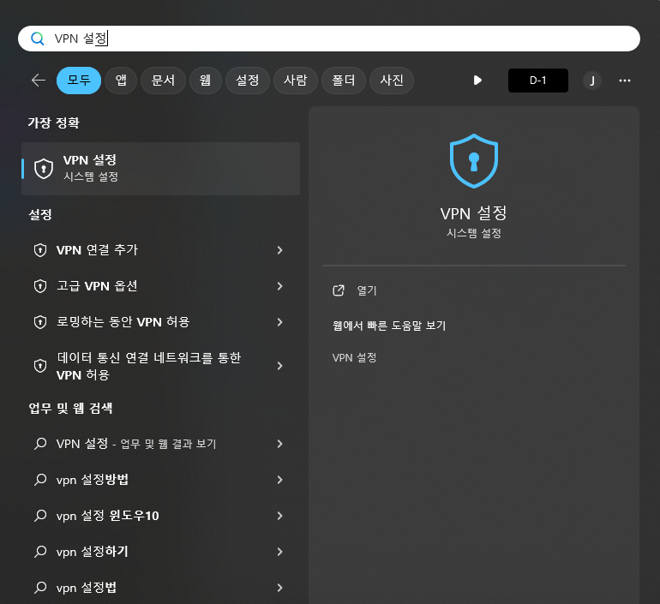
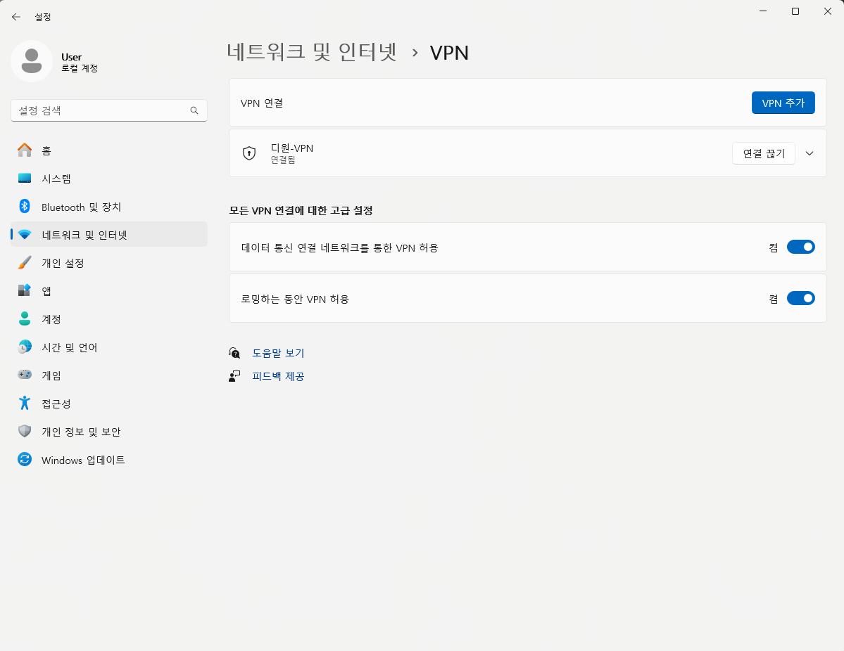

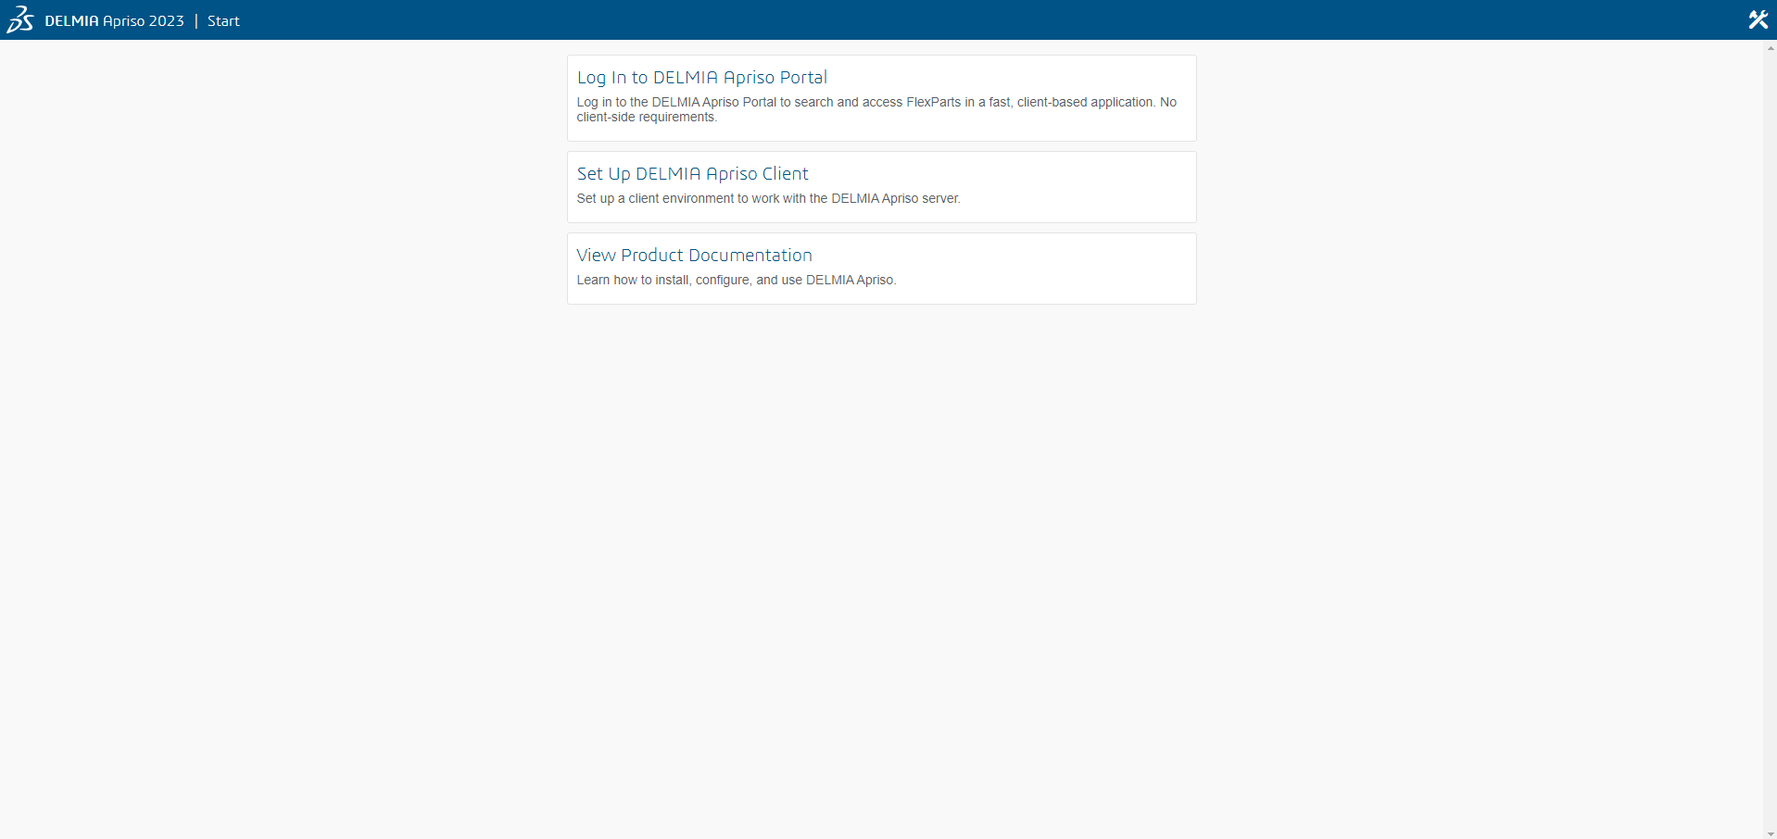
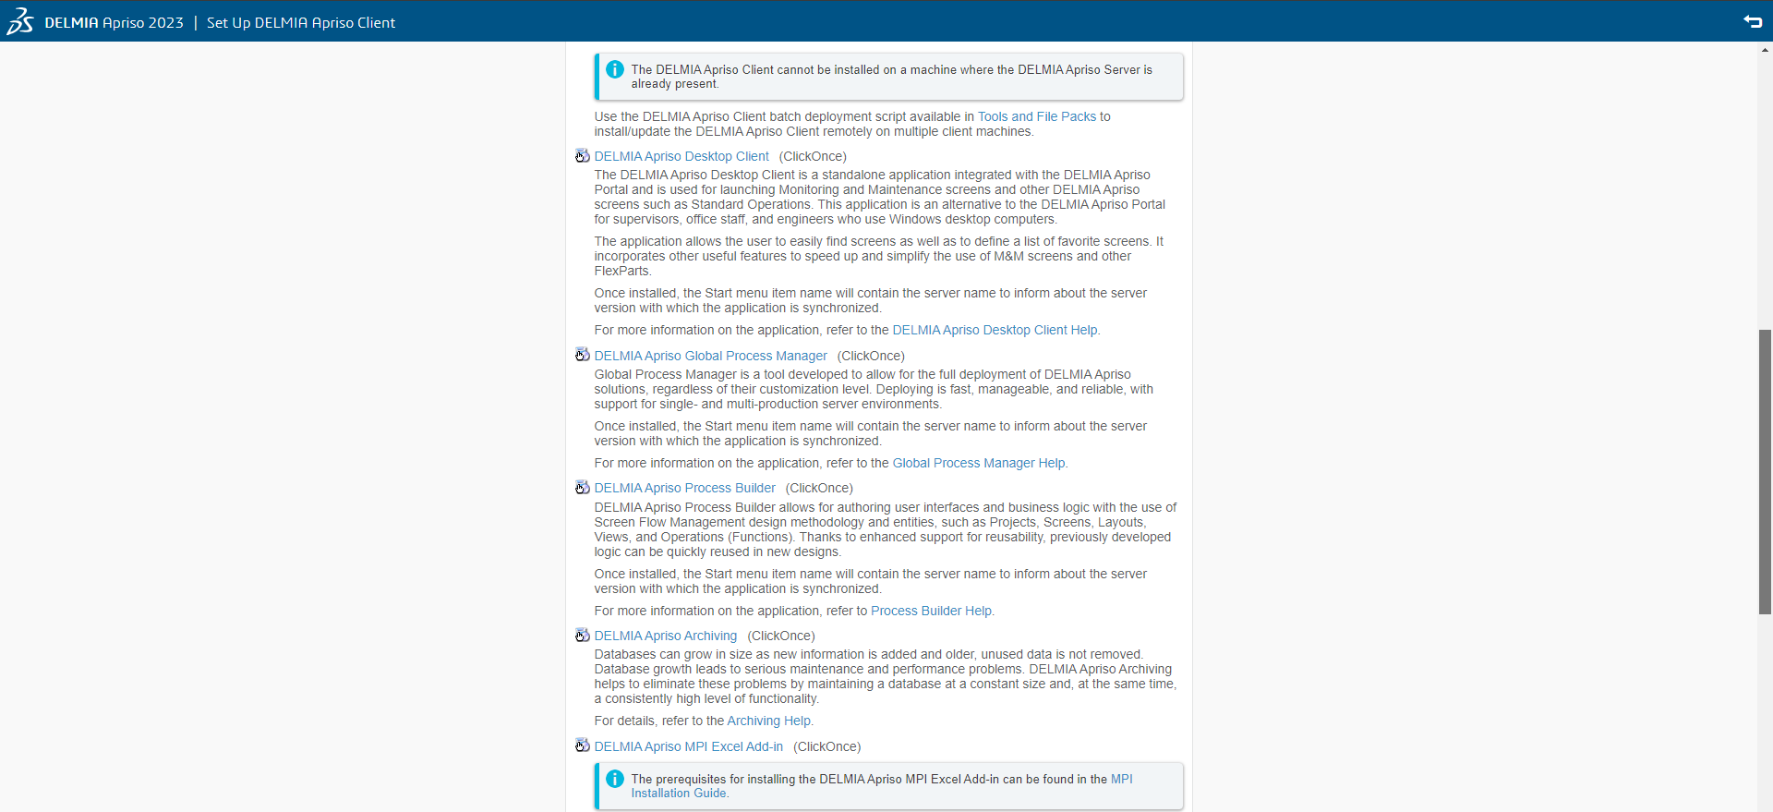
4. Apriso 접속 및 다운로드
 | URL : http://win-k9rkp3ngt9m/apriso/start/?track=client
 |  |  | DELMIA Apriso Desktop Client (ClickOnce)
 |  |  | DELMIA Apriso Global Process Manager (ClickOnce) : 운영서버에 배포시 사용
 |  |  | DELMIA Apriso Process Builder (ClickOnce)

5. Apriso 설치
 | 다운로드 받은 파일 실행 및 설치

6. Process Builder / Desktop Client 실행
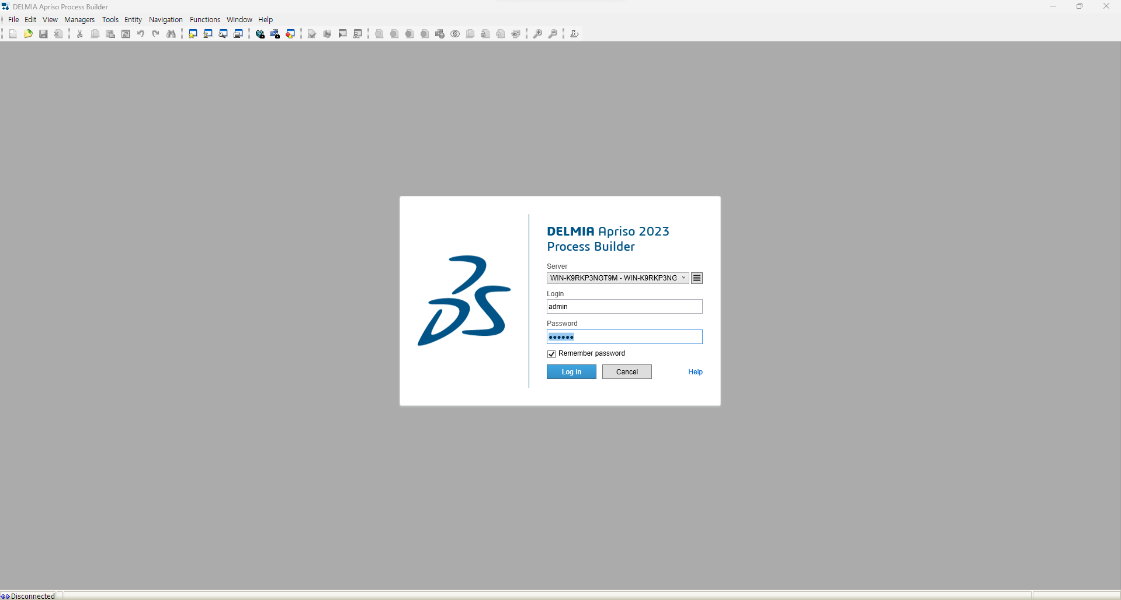
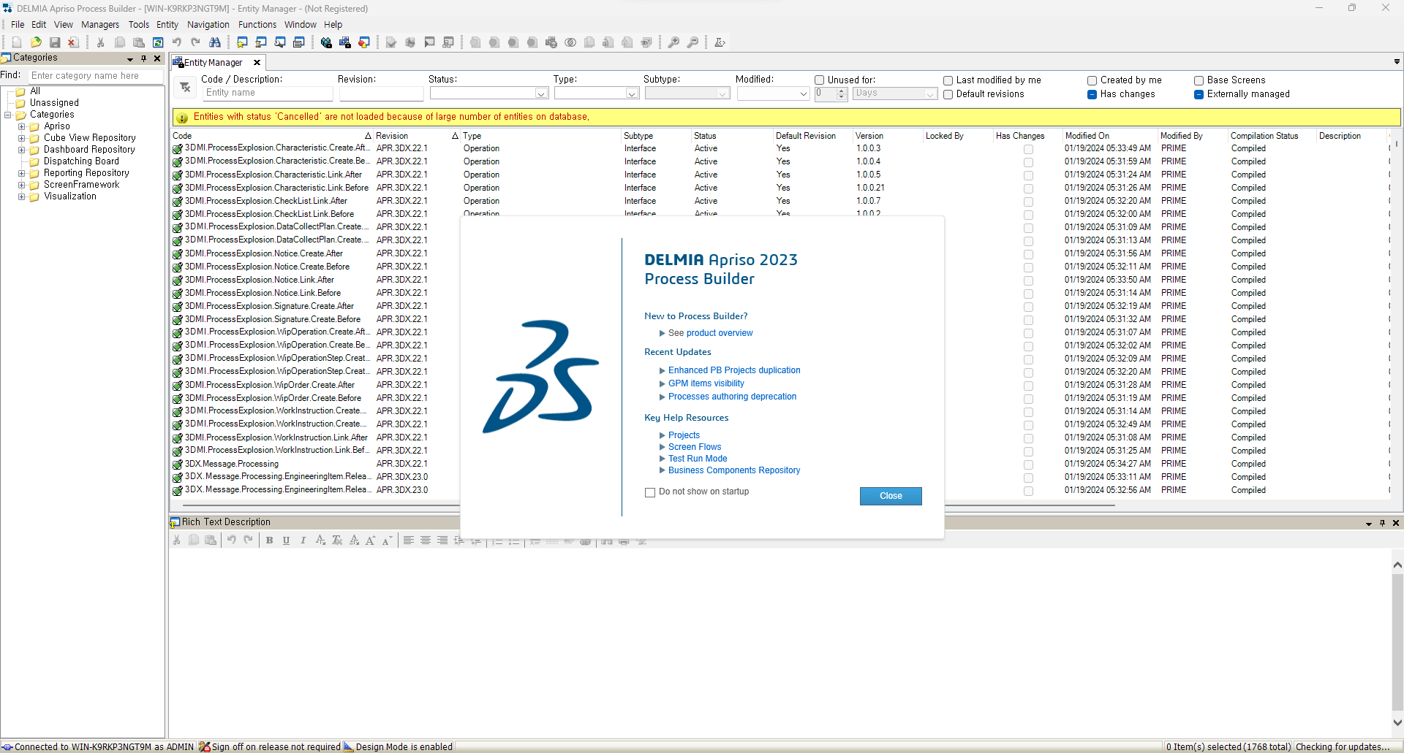

admin

9

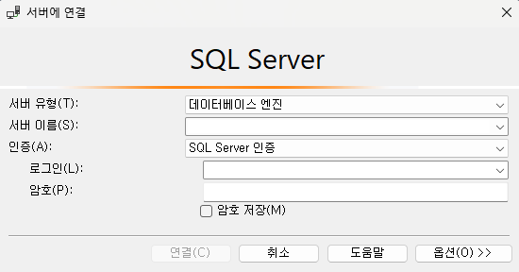
7. MSSQL 접속
 |  | 서버유형 : 데이터베이스 엔진
 |  | 서버이름 : win-k9rkp3ngt9m
 |  | 인증 : SQL Server 인증
 |  | 로그인 : FlxAdmin
 |  | 암호 : D1done!

